Specsheet

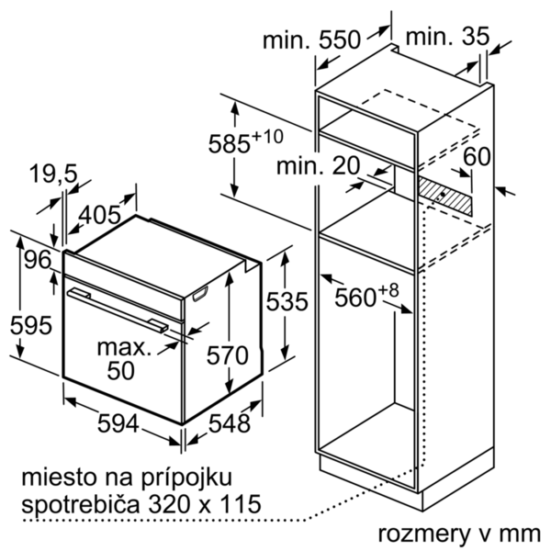

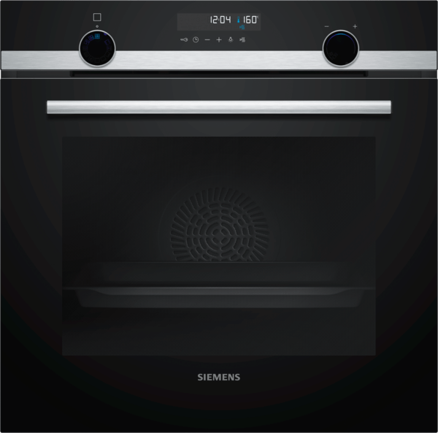
 | iQ500, Vestavná pečicí trouba, nerez | zvláštní příslušenství: | Vlastnosti:
 | HB578G0S00 | HZG0AS00 : Síťový kabel, délka 3 m HZ915003 : Skleněný pekáč HZ66X650 : Lišta HZ638300 : 3násobný teleskopický výsuv HZ638200 : 2násobný teleskopický výsuv HZ634000 : Kombinovaný rošt HZ538S00 : 3nás. teleskop.výsuv, z toho 1 varioClip HZ538200 : 2násobný teleskopický výsuv HZ538000 : varioClip rail teleskopický výsuv HZ532010 : Univerzální pánev s nepřilnavým povrchem HZ532000 : Univerzální pánev HZ531010 : Pečicí plech s nepřilnavým povrchem HZ531000 : Pečicí plech HZ327000 : Pečicí kámen s dřevěnou lopatkou HZ317000 : Forma na pizzu HZ29041 : Vestavná skříň HZ29020 : | Barva / materiál přední stěny: nerez Konstrukce: Vestavný Integrovaný čisticí systém: Samočištění pyrolýzou Rozměry niky (mm): 585-595 x 560-568 x 550 Rozměry spotřebiče (mm): 595 x 594 x 548 Rozměry zabaleného spotřebice (mm): 675 x 690 x 660 Materiál ovládacího panelu: Sklo Materiál dveří: sklo Hmotnost netto (kg): 38,295 Objem netto - pečicí trouba 1 (l): 71 Druhy ohřevu: Cirkulační gril, Deep-frozen food special, Dolní ohřev, Horký vzduch, Horní/dolní ohřev, Hotair gentle, Jemné vaření, Stupeň na pizzu, Velkoplošný gril Materiál 1.pečicí trouby: Other Vnitřní osvětlení (ks): 1 Aprobační certifikáty: CE, VDE Délka přívodního kabelu (cm): 120 Vnitřní osvětlení - pečicí trouba 1: 1 Systém výsuvů: Funkce elektronických hodin pro pečicí troubu: budík, vyp., zap. Včetně příslušenství: Bake Element Wattages cavity 1 (W): Broil Element Wattages cavity 1 (W): 2800 Convection Element Wattages cavity 1 (W): 2200 Microwave wattage cavity 1 (W): Drawer wattage (W):

 | Typ trouby / druh ohřevu • Pečicí trouba s 9 druhy ohřevu: 3D horký vzduch Plus, horní/spodní ohřev, cirkulační infra-gril, velkoplošný gril, stupeň pro pizzu, coolStart (hluboce zmrazené jídlo), spodní ohřev, pomalé vaření, horký vzduch jemný • elektronická regulace teploty 30 °C - 275 °C • vnitřní objem: 71 l Výsuvný systém • závěsné rošty, varioClip rail, se stop funkcí Design • lightControl: intuitivní nastavení trouby díky osvětelnému otočnému voliči • designové madlo z nerezové oceli Čištění • activeClean® - automatické samočištění • celoskleněná vnitřní strana dvířek Komfort • LCD displej • elektronické hodiny • automatický návrh teploty ukazatel předehřevu program sabat • cookControl30 • softMove - tlumené otevírání a dovírání dvířek • rychloohřev • coolStart • halogenové vnitřní osvětlení • chladicí ventilátor Příslušenství • 1 x smaltovaný plech, 1 x kombinovaný rošt, 1 x univerzální pánev Bezpečnost a energetická náročnost • energetická třída (dle EU 65/2014): A spotřeba energie na cyklus při konvenčním ohřevu: 0.99 kWh (na stupnici třidy energeticke účinnosti od A+++ do D) spotřeba energie na cyklus v režimu recirkulace: 0.81 kWh počet pečicích prostorů: 1 zdroj tepla: elektřina objem pečicího prostoru: 71 l • teplota dveří max. 30 °C (měřeno uprostřed skla při nastavení trouby na horní/spodní ohřev, 180 °C po 1 hodině provozu) • elektronický zámek dveří dětská pojistka bezpečnostní vypínání trouby ukazatel zbytkového tepla Technické informace • délka síťového kabelu: 120 cm • napětí: 220 - 240 V • celkový příkon elektro: 3.6 kW Rozměry a technické informace • rozměry spotřebiče (V x Š x H): 595 mm x 594 mm x 548 mm • rozměry niky (V x Š x H): 585 mm - 595 mm x 560 mm - 568 mm x 550 mm • „potřebné rozměry naleznete v instalačních materiálech“

 |  | alternativní barevná provedení: | Vlastnosti spotřeby a připojení:
 |  | HB578G0S00 : Pečicí trouba | Třída energetické účinnosti (2010/30/EC): A Energy consumption per cycle conventional (2010/30/EC): 0,99 Energy consumption gas oven per cycle conventional (2010/30/EC): Energy consumption per cycle forced air convection (2010/30/EC): 0,81 Energy consumption gas oven per cycle forced air convection (2010/30/EC): Energy efficiency index (2010/30/EC): 95,3 Příkon (W): 3600 Jištění (A): 16 Napětí (V): 220-240 Frekvence (Hz): 60; 50 Typ zástrčky: Zalitá zástrčka s uzemněním Connecting cable type: Univerzální kód produktu: Barva / materiál přední stěny: nerez Alternativní barevná provedení: Zdroj el.energie: Elektrický Aprobační certifikáty: CE, VDE Délka přívodního kabelu (in): Rozměry pro instalaci spotřebiče (in): x x Rozměry zabaleného spotřebiče (in): 26.57 x 25.98 x 27.16 Hmotnost netto (lbs): 84,000 Gross weight (lbs): 89 Délka přívodního kabelu (cm): 120 Hmotnost netto (kg): 38,295 Hmotnost brutto (kg): 40,0

 |  | včetně příslušenství:

EAN:4242003815403
01-10-2019
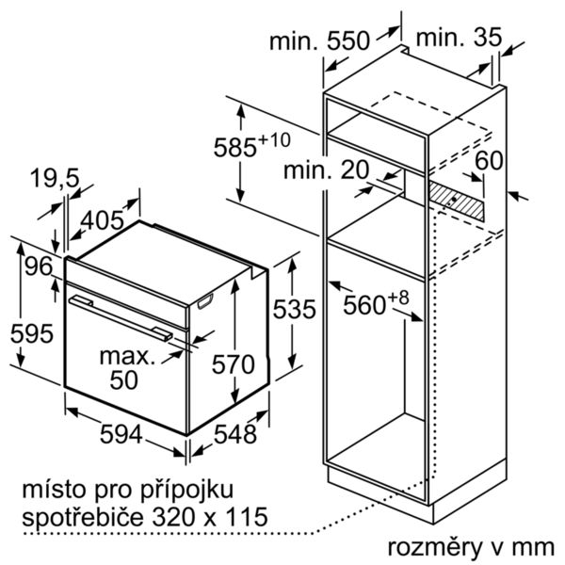
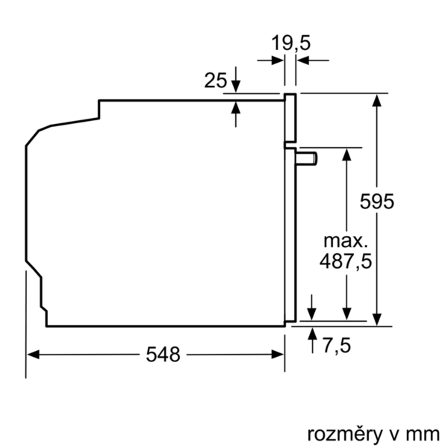


 | iQ500, Zabudovateľná rúra na pečenie, antikoro | zvláštní příslušenství: | Vlastnosti:
 | HB578G0S00 | HZG0AS00 : Sieťový kábel, dĺžka 3 m HZ915003 : Sklenený pekáč HZ66X650 : Lišta HZ638300 : 3-násobný plne teleskopický výsuv HZ638200 : 2-násobný plne teleskopický výsuv HZ634000 : Kombinovaný rošt HZ538S00 : 3nás. teleskop.výsuv, z toho 1 varioClip HZ538200 : 2násobný teleskopický výsuv HZ538000 : varioClip rail teleskopický výsuv HZ532010 : Univerzálna pánvica s nepril. povrchom HZ532000 : Univerzálna pánvica HZ531010 : Plech na pečenie s neprilnavym povrchom HZ531000 : Plech na pečenie HZ327000 : Kameň na pečenie HZ317000 : Forma na pizzu HZ29041 : Vstavaná skriňa HZ29020 : | farba/materiál prednej steny: antikoro Konštrukcia: Zabudovateľné integrovaný čistiaci systém: samočistenie pyrolýzou Rozmery niky (mm): 585-595 x 560-568 x 550 rozmery spotrebiča (mm): 595 x 594 x 548 rozmery zabaleného spotrebiča (mm): 675 x 690 x 660 materiál ovládacieho panelu: Glass materiál dverí: sklo Hmotnosť netto (kg): 38,295 objem netto - rúra na pečenie 1 (l): 71 druhy ohrevu: Bottom heat, Conventional heat, Deep-frozen food special, Full width grill, Hot Air, Hotair gentle, Hot air grilling, low temperature cooking, Pizza setting materiál 1. rúry na pečenie: Other vnútorné osvetlenie (ks): 1 aprobačné certifikáty: CE, VDE Dĺžka prívodného kábla (cm): 120 vnútorné osvetlenie - rúra na pečenie 1: 1 Systém výsuvov: funkcia elektronických hodín pre rúru na pečenie: budík, vyp., zap. vrátane príslušenstva: príkon pečúcich elementov (W): príkon grilovacích elementov (W): 2800 príkon konvenčných elementov (W): 2200 mikrovlnný príkon (W): zásuvka príkon (W):

 | Typ rúry / druhy ohrevu • Rúra na pečenie - 9 druhov ohrevu: horúci vzduch, horný/dolný ohrev, cirkulačný infra-gril, velkoplošný gril, stupeň na pizzu, hlboko mrazené jedlo, dolný ohrev, pomalé varenie pri nízkej teplote • rozsah teplôt: 30 °C - 275 °C • objem: 71 l Závesné rošty / teleskopické výsuvy • závesné rošty, varioClip rail, so stop funkciou Design • lightControl: intuitívne nastavenie rúry vďaka osvetlenému otočnému voliču • designové madlo z nehrdzavejúcej ocele Čistenie • activeClean® - automatické samočistenie • celosklenená vnútorná strana dvierok Komfort • LCD display • elektronické hodiny • automatický návrh teploty ukazovateľ predohrevu program Sabbat • cookControl30 • softMove - tlmené otváranie a zaviranie dvierok rúry • rýchloohrev • coolStart • halogénové vnútorné osvetlenie • chladiaci ventilátor Príslušenstvo • 1 x kombinovaný rošt, 1 x univerzálna pánvica Bezpečnosť a životné prostredie • Trieda spotreby energie (podľa normy EU 65/2014): A Spotreba energie na cyklus pri konvenčnom ohreve: 0.99 kWh (na stupnici triedy energetickej účinnosti od A+++ do D) Spotreba energie na cyklus v režime cirkulácie vzduchu: 0.81 kWh Počet priestorov na pečenie: 1 Zdroj tepla: elektrina Objem pečúceho priestoru: 71 l • teplota skla dvierok max 30°C • elektronický zámok dverí detská poistka bezpečnostné vypínanie rúry ukazovateľ zvyškového tepla Technické informácie • dĺžka sieťového kábla: 120 cm • napätie: 220 - 240 V • celkový príkon elektro: 3.6 kW Rozmery a technické informácie • rozmery spotrebica (V x Š x H): 595 mm x 594 mm x 548 mm • rozmery niky (VxŠxH): 585 mm - 595 mm x 560 mm - 568 mm x 550 mm • "Rozmery potrebné pre zabudovanie nájdete v inštalačných materiáloch."

 |  | alternativní barevná provedení: | Vlastnosti spotřeby a připojení:
 |  | HB578G0S00 : Rúra na pečenie | Trieda energetickej účinnosti (2010/30/EC): A Energy consumption per cycle conventional (2010/30/EC): 0,99 Energy consumption gas oven per cycle conventional (2010/30/EC): Energy consumption per cycle forced air convection (2010/30/EC): 0,81 Energy consumption gas oven per cycle forced air convection (2010/30/EC): Energy efficiency index (2010/30/EC): 95,3 príkon (W): 3600 istenie (A): 16 napätie (V): 220-240 frekvencia (Hz): 60; 50 typ zástrčky: Gardy zástrčka s uzemnením Connecting cable type: Univerzálny kód produktu: farba/materiál prednej steny: antikoro alternatívne farebné zhotovenia: zdroj el. energie: elektrický aprobačné certifikáty: CE, VDE Dĺžka prívodného kábla (in): Rozmery pre inštaláciu spotrebiča (in): x x Rozmery zabaleného spotrebiča (in): 26.57 x 25.98 x 27.16 Hmotnosť netto (lbs): 84,000 hmotnosť brutto (lbs): 89 Dĺžka prívodného kábla (cm): 120 Hmotnosť netto (kg): 38,295 hmotnosť brutto (kg): 40,0

 |  | včetně příslušenství:

EAN:4242003815403
01-10-2019

